抽取文字
校名性別編號 | 學校 | 性別 | 編號
香島女1 | 香島 | 女 | 1 | B2=IF(COUNTIF(A2,"*女*")>0,LEFT(A2,SEARCH("女",A2,1)-1),LEFT(A2,SEARCH("男",A2,1)-1))
香島女21 | 香島 | 女 | 21 |  | COUNTIF(A2,"*女*")>0，先判斷是否包含「女」字，有就>0
聖米迦勒女33 | 聖米迦勒 | 女 | 33 |  | SEARCH("女",A2,1)，找到A2從左數起第幾個字符是「女」，結果是3
聖米迦勒男45 | 聖米迦勒 | 男 | 45 |  | SEARCH("女",A2,1)-1，「女」字前共有幾個字(不算「女」字)，結果是3-1=2
 |  |  |  |  | LEFT(A2,SEARCH("女",A2,1)-1))，取A2從左數起2個字(不算「女」字)
 |  |  |  |  | IF(找到「女」字，是就取「女」字前的字，不是就取「男」字前面的字)

 |  |  |  | C2=IF(COUNTIF(A2,"*女*")>0,"女","男")
 |  |  |  |  | A2中找到女，就寫女，否則寫男

 |  |  |  | D2=IF(COUNTIF(A2,"*女*")>0,MID(A2,FIND("女",A2,1)+1,3),MID(A2,FIND("男",A2,1)+1,3))
 |  |  |  |  | A2找女字，有就從它後面的一位取3位，沒有就取男字後面3位

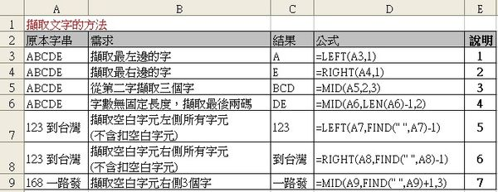

ABCDE |  |  |  |  |  | A | =LEFT($A$20,1)
ABCDE |  |  |  |  |  | E | =RIGHT($A$21,1)
ABCDE |  |  |  |  |  | BCD | =MID($A$22,2,3)
ABCDE |  |  |  |  |  | DE | =MID($A$23,LEN($A$23)-1,2)
123 到台灣 |  |  |  |  |  | 123 | =LEFT($A$24,FIND(" ",$A$24)-1)
124 到台灣 |  |  |  |  |  | 到台灣 | =RIGHT($A$25,FIND(" ",$A$25)-1)
168 一路發 |  |  |  |  |  | 一路發 | =MID($A$26,FIND(" ",$A$26)+1,3)

